Summary
 |  | 2013 | 2014 | 2015 | 2016 | 2017 | 2018 | 2019 | 2020 | 2021 | 2022 | 2023 | 2024 | 2025 | 2026 | 2027 | 2028 | 2029 | 2030
All Storages | Total |  |  |  | 24300 | 28900 | 31300 | 32400 | 35600 | 46100
 | Pumped Hydro |  |  |  |  |  | 29990 | 30300 | 31790 | 39800
 | Electrochemical |  |  |  |  |  | 1073 | 1710 | 3269
 | Molten Salt |  |  |  |  |  | 219 | 421 | 534 | 553
 | Compressed Air |  |  |  |  |  |  |  | 11 | 183 | 174
 | Flywheel

 | Electrochemical | 44 | 71 | 132 | 243 | 390 | 1073 | 1710 | 3269 | 5541 | 8526
 | Lithium Ion |  |  |  | 143 | 226 | 759 | 1378 | 2902 | 5140 | 8222
 | Lead Acid |  |  |  |  |  | 292 | 304 | 333 | 338 | 148
 | Flow Battery |  |  |  |  |  | 16 | 21 | 23 | 52 | 139
 | Supercapacitator |  |  |  |  |  | 6 | 7 | 7 | 11 | 17
 | Other

 | Alternative Energy Storage |  |  |  |  |  |  |  |  | 5730 | 8700
 | Pumped Hydro |  |  |  |  |  | 95.80% | 93.40% | 89.30% | 86.30%
 | Electrochemical |  |  |  |  | 1.30% | 3.40% | 5.30% | 9.20%
 | Molten Salt |  |  |  |  |  | 0.70% | 1.30% | 1.50% | 1.20%
 | Compressed Air |  |  |  |  |  | 0.10% | 0.04% | 0.03%
 | Flywheel |  |  |  |  |  | 0.00% | -0.04% | -0.03%
 | Alternative Energy Storage |  |  |  |  |  |  |  |  | 12.50%

 | Electrochemical
 | Lithium Ion |  |  |  | 59% | 58.00% | 70.70% | 80.60% | 88.80% | 89.70% | 94.50%
 | Lead Acid |  |  |  |  |  | 27.20% | 17.80% | 10.20% | 5.90% | 1.70%
 | Flow Battery |  |  |  |  |  | 1.50% | 1.20% | 0.70% | 0.90% | 1.60%
 | Supercapacitator |  |  |  |  |  | 0.60% | 0.40% | 0.20% | 0.20% | 0.20%
 | Compressed Air |  |  |  |  |  |  |  |  | 3.20% | 2.00%
 | Flywheel |  |  |  |  |  |  |  |  | 0.10%
 | Other | 100.00% | 100.00% | 100.00% | 41.00% | 42.00% | 0.00% | 0.00% | 0.10% | 0.00%

 |  |  |  |  |  |  |  |  |  |  |  |  |  | 30000
 |  |  |  |  |  |  |  |  |  | 5729.7 | 9531.7 | 15260 | 23750 | 35440 | 48510.3
 |  |  |  |  |  |  |  |  |  | 5729.7 | 11192.3 | 18240 | 32530 | 56100 | 79535.4
 |  |  |  |  |  |  |  |  | 3269.2 | 5790.80% |  |  |  | 35519.1
 |  |  |  |  |  |  |  |  | 3269.2 | 6614.8 |  |  |  | 55883.2
 |  |  |  |  |  |  |  | 1709.6 | 2726.7 |  |  |  | 15529.9
 |  |  |  |  |  |  |  | 1709.6 | 3092.2 |  |  |  | 23834.8
 |  |  |  |  |  |  | 1072.7 | 1914.5 |  |  |  | 19319.2
 |  |  |  |  |  |  | 1072.7

Grid Scale Storage |  |  |  |  | 2016 | 2017 | 2018 | 2019 | 2020 | 2021 | 2022 | 2023 | 2024 | 2025 | 2026 | 2050
 | 电源侧 | 49.70% |  |  |  |  |  |  | 951 | 2754
 | 电网侧 | 27.40% | BAU | BGBSC | 0 | 100 | 308 | 411 | 673 | 2181 | 6666 | 10056 | 16346 | 26135.844457 | 37081.403905 | 210000
 | 用户侧 | 22.90% |  |  |  |  |  |  | 436 | 1269
 | Total Alternative |  |  |  |  |  |  |  |  | 5541

 |  |  |  |  |  |  |  |  |  |  | 1.1796422935 | 0.5917986139 | 0.74087161366 | 0.83743750703 | 0.83743750703
 |  |  |  |  |  |  |  |  |  |  | 1.436770121 | 1.2303301154 | 1.6831566549 | 2.0162532079 | 1.7930269389

 |  |  | Potential | PGSC |  |  |  |  | 673 | 2181 | 6666 | 10837.019091 | 21424.07445 | 41162.476491 | 60788.159443
 |  |  | Total | PAGSC |  |  |  |  | 0 | 0 | 0 | 781 | 5078 | 15027 | 23707

Forecast
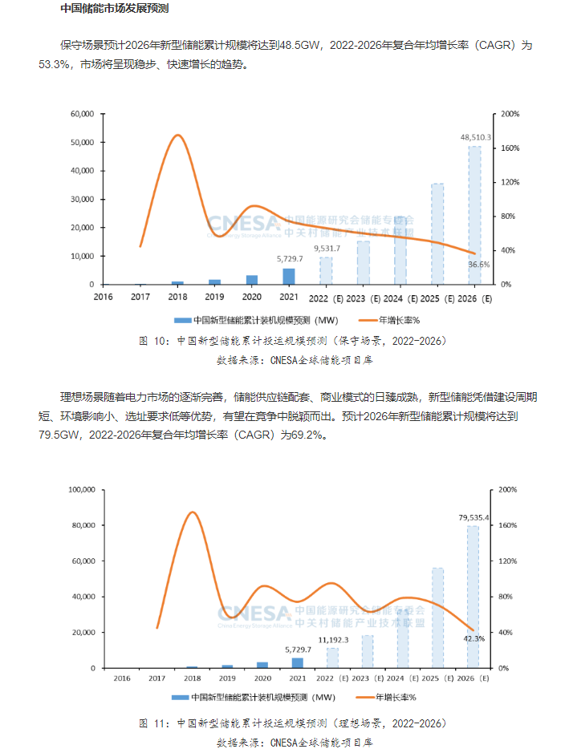
2021
 |  |  |  | CNESA重磅｜2022储能产业盘点：大势已成，因势而动
 |  |  |  | https://new.qq.com/rain/a/20230116A098JW00
 |  |  |  | 2022年，中国储能产业继续保持高速发展态势
 |  |  |  | 新型储能继续保持高增长，累计装机规模首次突破10GW，超过2021年同期的2倍，达到12.7GW
 |  |  |  | 2022年，国内新增投运新型储能项目装机规模达6.9GW/15.3GWh
 |  |  |  | 从应用模式上，近65%的装机规模分布在电网侧，并且其中90%的项目为独立储能项目，独立储能有望成为新型储能的主流应用形式。

 |  |  |  | 2022 | 电网侧储能
 |  |  |  |  | 4485

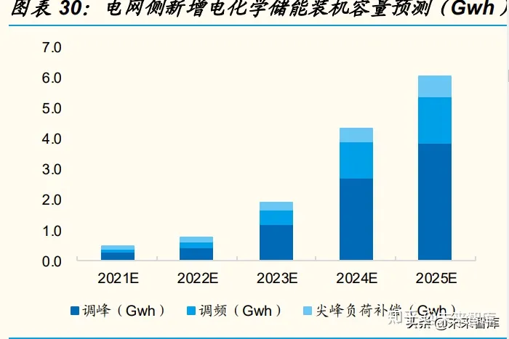
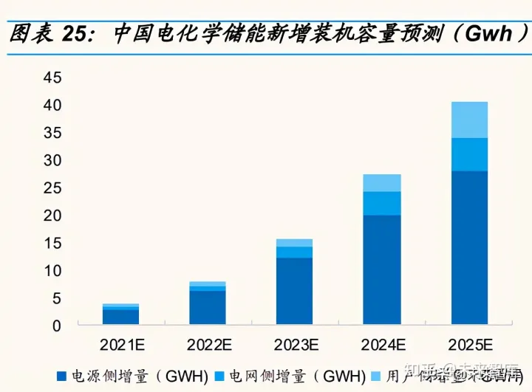

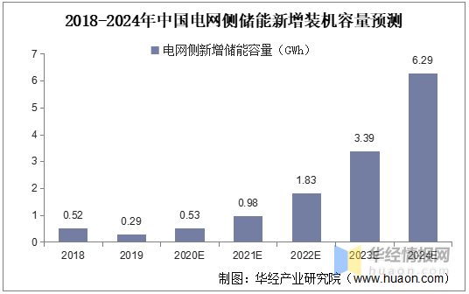

 |  | 2021 | 2022 | 2023 | 2024 | 2025 |  | 容量预测(GWh) | 2021 | 2022 | 2023 | 2024 | 2025
 | 电网侧合计 | 495 | 788 | 1936 | 4367 | 6077 |  | 合计 | 3896 | 7869 | 15662 | 27351 | 40569
 | 调峰 | 260 | 402 | 1142 | 2686 | 3829 | 8319 | 电源侧 | 2750 | 6112 | 12071 | 19864 | 27963
 | 调频 | 122 | 205 | 501 | 1163 | 1493 | 3484 | 电网侧 | 535 | 917 | 2216 | 4355 | 5883
 | 尖峰负荷 | 113 | 181 | 293 | 518 | 755 | 1860 | 用户侧 | 611 | 840 | 1375 | 3132 | 6723 | 12683

 | 功率预测(GW) |  |  |  |  |  |  | 功率预测(GW) | 2021 | 2022 | 2023 | 2024 | 2025 | 累计
 | 调峰 | 130 | 201 | 571 | 1343 | 1914.5 | 4160 | 电源侧 | 1375 | 2911 | 5487 | 9029 | 12710 | 31512
 | 调频 | 61 | 102.5 | 250.5 | 581.5 | 746.5 | 1742 | 电网侧 | 267 | 458 | 1108 | 2177 | 2941 | 6952
 | 尖峰负荷 | 56.5 | 90.5 | 146.5 | 259 | 377.5 | 930 | 用户侧 | 288 | 395 | 647 | 1474 | 3163 | 5966
 |  |  |  |  |  |  |  | 合计 | 1930 | 3764 | 7242 | 12680 | 18815
 |  |  |  |  |  |  |  |  |  |  |  |  |  | 47700

 |  |  |  |  |  |  | 累计值
 |  |  |  |  |  |  | 2019 | 2020 | 2021 | 2022 | 2023 | 2024 | 2025
 |  |  |  |  |  | 合计 | 1710 | 3269 | 5199 | 8964 | 16205 | 28885 | 47700
 |  |  |  |  |  | 电源侧 |  | 951 | 2327 | 5237 | 10724 | 19753 | 32463
 |  |  |  |  |  | 电网侧 |  | 673 | 940 | 1399 | 2507 | 4684 | 7625
 |  |  |  |  |  | 用户侧 |  | 436 | 724 | 1119 | 1766 | 3240 | 6403

Past
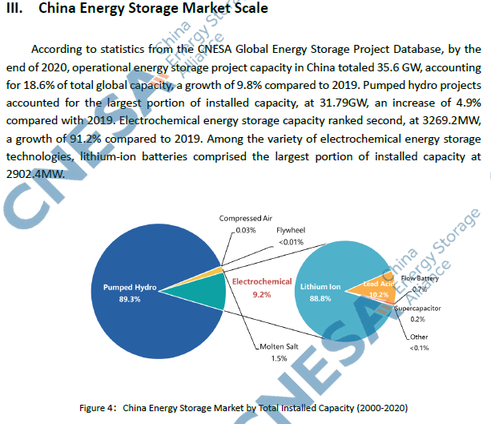
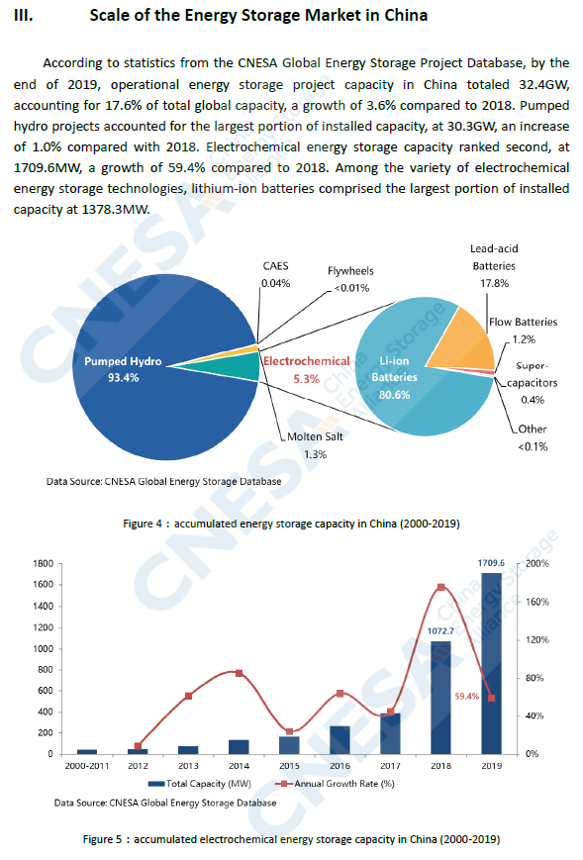
 | Source: IEA. Licence: CC BY 4.0
 | This data is subject to the IEA's terms and conditions: https://www.iea.org/t_c/termsandconditions/
 | Units: GW
 |  | China | United States | Europe | South Korea | Japan | Rest of the world
 | 2015 | 0 | 0.2 | 0.1 | 0 | 0 | 0
 | 2016 | 0.1 | 0.2 | 0.1 | 0.2 | 0.1 | 0
 | 2017 | 0.1 | 0.2 | 0.3 | 0.2 | 0 | 0.2
 | 2018 | 0.3 | 0.3 | 0.6 | 0.3 | 0 | 0.1
 | 2019 | 0.4 | 0.3 | 0.5 | 0.2 | 0 | 0.2
 | 2020 | 0.9 | 1.1 | 0.5 | 0.7 | 0.1 | 0.1
 | 2021 | 1.9 | 2.9 | 1 | 0.1 | 0 | 0.5

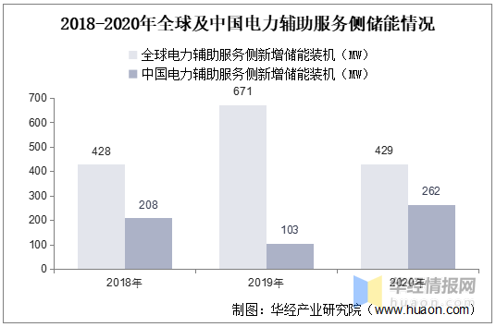

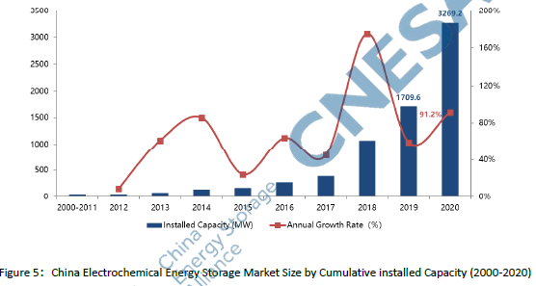

 |  |  |  |  |  | 6268

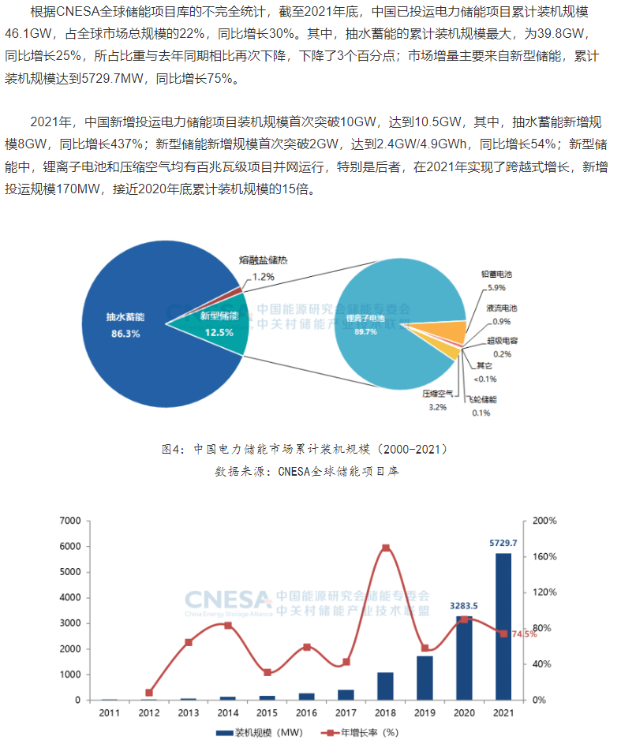
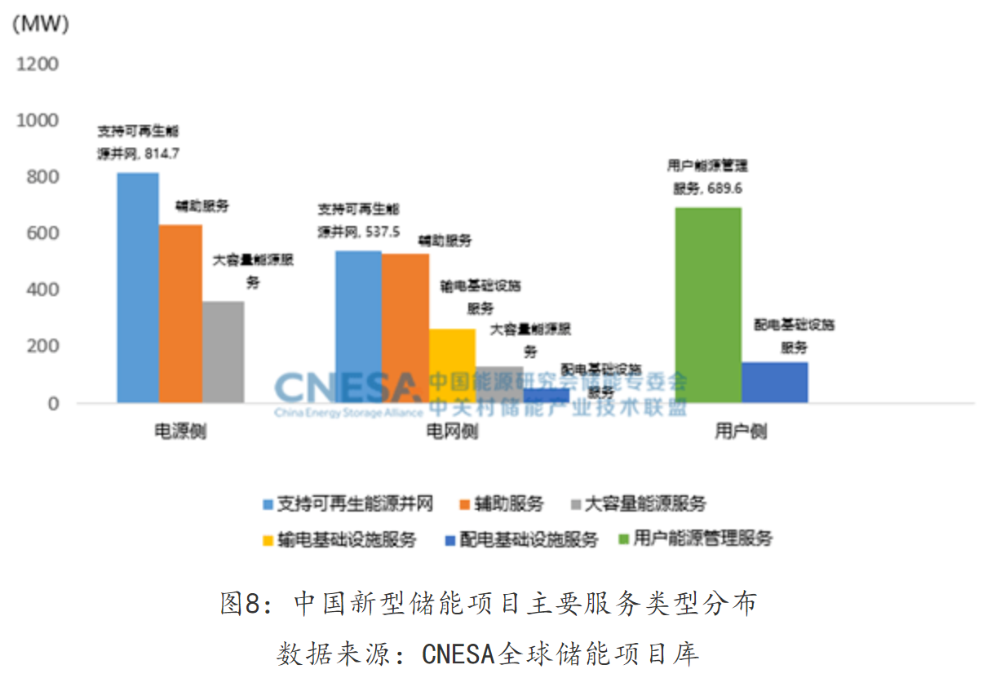
 |  |  |  |  |  | 2021年新增
 |  |  |  | 电源侧 | 支持可再生能源并网 | 815 | 19.66% | 43.50%
 |  |  |  | 电源侧 | 辅助服务 | 630 | 15.21%
 |  |  |  | 电源侧 | 大容量能源服务 | 358 | 8.63%
 |  |  |  | 电网侧 | 支持可再生能源并网 | 538 | 12.97% | 36.40%
 |  |  |  | 电网侧 | 辅助服务 | 527 | 12.71%
 |  |  |  | 电网侧 | 输电基础设施服务 | 263 | 6.36%
 |  |  |  | 电网侧 | 支持可再生能源并网 | 130 | 3.13%
 |  |  |  | 电网侧 | 配电基础设施服务 | 51 | 1.23%
 |  |  |  | 用户侧 | 用户能源管理服务 | 690 | 16.64% | 20.09%
 |  |  |  | 用户侧 | 配电基础设施服务 | 143 | 3.45%
 |  |  |  | 合计 |  | 4143
 |  |  |  | 2021年新增项目比例

截至2021年底，全国储能装机规模达到4266万千瓦，其中新型储能装机626.8万千瓦，同比增长56.4%;
新型储能中90%为电化学储能。截至2021年底，电源侧、用户侧、电网侧储能装机占比分别为49.7%、27.4%和22.9%，电源侧储能接近装机的一半。
新能源配储能的现状、挑战及发展建议_电力网 (chinapower.com.cn)

Projects
储能项目名称 | 储能规模 | 参与企业 | Province | MW | MWh | Province | MW | MWh
江苏建山储能电站 | 5MW/10MWh | 国网江苏综能 | 江苏 | 5 | 10 | 江苏 | 437.72 | 871
江苏丹阳储能电站 | 12MW/24MWh | 国网江苏综能 | 江苏 | 12 | 24 | 福建 | 330 | 700
江苏大港储能电站 | 16MW/32MWh | 国网江苏综能 | 江苏 | 16 | 32 | 河南 | 110.4 | 100.8
江苏五峰山储能电站 | 24MW/48MWh | 许继集团 | 江苏 | 24 | 48 | 湖南 | 60 | 120
江苏三跃储能电站 | 10MW/20MWh | 许继集团 | 江苏 | 10 | 20 | 青海 | 48 | 128
江苏扬州储能电站 | 17.64MW/30.8MWh | 许继集团 | 江苏 | 17 | 30.8 | 广东 | 27.187 | 51.87
江苏北山储能电站 | 16MW/32MWh | 山东电工电气 | 江苏 | 16 | 32 | 浙江 | 22.5 | 45.69422
江苏新坝储能电站 | 10MW/20MWh | 山东电工电气 | 江苏 | 10 | 20 | 北京 | 19 | 24
江苏长旺储能电站 | 8MW/16MWh | 山东电工电气 | 江苏 | 8 | 16 | 天津 | 10 | 10
江苏苏州张家港乐余储能电站 | 20.16MW/35MWh | 山东电工电气 | 江苏 | 20.16 | 35 | 河北 | 2 | 4
江苏苏州常熟任阳储能电站 | 7.56MW/13.2MWh | 山东电工电气 | 江苏 | 7.56 | 13.2
江苏南京江北储能电站 | 35.28MW/61.6MWh | 平高集团 | 江苏 | 35.28 | 61.6
江苏南京江北梯次利用储能电站 | 20MW/75MWh | 平高集团 | 江苏 | 20 | 75
江苏南京江北梯次利用储能电站 |  | 平高集团 | 江苏 | 20 | 75
江苏苏州昆山储能电站 | 110.88MW/193.6MWh | 平高集团 | 江苏 | 110.88 | 193.6
江苏盐城大丰庆生渡储能电站 | 27.72MW/48.4MWh | 平高集团 | 江苏 | 27.72 | 48.4
江苏盐城大丰西团储能电站 | 22.68MW/39.6MWh | 平高集团 | 江苏 | 22.68 | 39.6
江苏淮安金湖戴楼镇官塘储能电站 | 15.12MW/26.4MWh | 国网综能 | 江苏 | 15.12 | 26.4
江苏淮安金湖银涂镇红湖储能电站 | 40.32MW/70.4MWh | 国网综能 | 江苏 | 40.32 | 70.4
河南汤阴变储能电站 | 100.8MW/100.8MWh | 平高集团 | 河南 | 100.8 | 100.8
河南兰考变储能电站 |  | 平高集团 | 河南
河南庞屯变储能电站 |  | 平高集团 | 河南
河南漯河变储能电站 |  | 平高集团 | 河南
河南干河陈变储能电站 |  | 平高集团 | 河南
河南郊县变储能电站 |  | 平高集团 | 河南
河南趔山变储能电站 |  | 平高集团 | 河南
河南温庄变储能电站 |  | 平高集团 | 河南
河南洪门变储能电站 |  | 平高集团 | 河南
河南五里墩变储能电站 |  | 平高集团 | 河南
河南息县变储能电站 |  | 平高集团 | 河南
河南许昌变储能电站 |  | 平高集团 | 河南
河南平安变储能电站 |  | 平高集团 | 河南
河南潘庄变储能电站 |  | 平高集团 | 河南
河南黄龙变储能电站 |  | 平高集团 | 河南
河南龙山变储能电站 |  | 平高集团 | 河南 | 9.6
湖南长沙榔梨储能电站 | 24MW/48MWh | 国网湖南综能 | 湖南 | 24 | 48
湖南长沙延农储能电站 | 10MW/20MWh | 国网湖南综能 | 湖南 | 10 | 20
湖南长沙芙蓉储能电站 | 26MW/52MWh | 国网湖南综能 | 湖南 | 26 | 52
青海格尔木美满储能电站 | 16MW/64MWh | 国网青海 | 青海 | 16 | 64
福建晋江储能电站试点示范项目 | 30MW/100MWh | 福建省投资 | 福建 | 30 | 100
国网时代漳浦储能电站 | 150MW/300MWh | 国网时代 | 福建 | 150 | 300
国网时代福清储能电站 | 150MW/300MWh |  | 福建 | 150 | 300
浙江宁波110KV越瓷变储能 | 6MW/8.4MWh | 华云能源 | 浙江 | 6 | 8.4
浙江杭州110KV江虹变储能 | 4MW/12.8MWh | 华云能源 | 浙江 | 4 | 12.8
浙江湖州110kW金陵变储能 | 12MW/24MWh | 华云能源 | 浙江 | 12 | 24
浙江衢州灰坪乡大麦源村储能 | 30KW/450KWh | 国网浙江综能 | 浙江 | 0.3 | 0.45
浙江慈溪掌起万洋众创城梯次利用电网侧储能 | 20kW/44.22kWh |  | 浙江 | 0.2 | 0.04422
北京怀柔科学城储能一期 | 5MW/10MWh | 国网北京电力公司 | 北京 | 5 | 10
北京冬奥会场馆储能电站 | 14MW/14MWh | 国网北京电力公司 | 北京 | 14 | 14
青海格尔木电网侧共享储能项目 | 32MW/64MWh | 上海电气 | 青海 | 32 | 64
天津智慧能源小镇创新示范工程中新生态城电网侧储能 | 10MW/10MWh | 平高集团 | 天津 | 10 | 10
河北秦皇岛北戴河新区10千伏蒲河电网侧储能 | 2MW/4MWh | 国网冀北电力 | 河北 | 2 | 4
东莞松木山（巷尾）110kV变电站储能项目 | 10MW/20MWh |  | 广东 | 10 | 20
东莞港区110kV变电站侧电池储能 | 8MW/16MWh |  | 广东 | 8 | 16
深圳宝清电池储能站扩建项目 | 4MW/4MWh |  | 广东 | 4 | 4
深圳供电局110kV潭头变电站电池储能 | 5MW/10MWh | 深圳供电局 | 广东 | 5 | 10
广州供电局从化白兔变电站退役电池梯级利用储能示范工程 | 187kW/1.87MWh | 广州供电局 | 广东 | 0.187 | 1.87

